상품제안서
트레킹 초경량 포토 보온보냉병 450ml (포토전용) | 상품코드: F24933

 |  |  |  |  |  |  | 02-412-0044 | www.easy1.co.kr
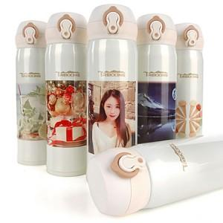

【상세/제작정보】

【인쇄/포장옵션】 | 실크, 레이저, 풀칼라 / 포장지포장

【공급단가】 | 수량 | 100~ | 300~ | 500~ | 1,000~ | 3,000~
*VAT별도 | 330ml | 11,440원 | 11,260원 | 11,000원 | 10,560원 | 10,120원
 | 450ml | 12,090원 | 11,900원 | 11,620원 | 11,160원 | 10,690원

【상품 URL】 | https://dev.easy1.co.kr:443/src/goods_detail.php?gdno=24933

